2020.g.
2020. GADĀ CEĻU SATIKSMES NEGADĪJUMI AR MOPĒDIEM, MOTOCIKLIEM UN KVADRICIKLIEM

 | CSNg ar cietušajiem |  |  |  |  |  | Gājuši bojā* |  |  |  |  |  | Ievainoti* |  |  |  |  |  | Smagi ievainoti*
 | Rīga | Pārējās pilsētas | Apdzīvotas vietas | Valsts autoceļi | Cita vieta | Kopā | Rīga | Pārējās pilsētas | Apdzīvotas vietas | Valsts autoceļi | Cita vieta | Kopā | Rīga | Pārējās pilsētas | Apdzīvotas vietas | Valsts autoceļi | Cita vieta | Kopā | Rīga | Pārējās pilsētas | Apdzīvotas vietas | Valsts autoceļi | Cita vieta | Kopā
Mopēds | 39 | 24 | 11 | 24 | 18 | 116 | 0 | 0 | 0 | 1 | 1 | 2 | 40 | 26 | 11 | 29 | 16 | 122 | 0 | 5 | 4 | 6 | 4 | 19
Motocikls | 105 | 35 | 17 | 70 | 19 | 246 | 1 | 1 | 1 | 2 | 1 | 6 | 102 | 32 | 17 | 74 | 20 | 245 | 7 | 9 | 4 | 26 | 4 | 50
Kvadricikls | 1 | 2 | 5 | 2 | 19 | 29 | 0 | 0 | 0 | 0 | 1 | 1 | 1 | 3 | 5 | 2 | 20 | 31 | 0 | 1 | 3 | 0 | 7 | 11
Kopā | 145 | 61 | 33 | 96 | 56 | 391 | 1 | 1 | 1 | 3 | 3 | 9 | 143 | 61 | 33 | 105 | 56 | 398 | 7 | 15 | 11 | 32 | 15 | 80
* šo transportlīdzekļu vadītāji un pasažieri

 | CSNg ar cietušajiem skaits |  |  |  |  |  |  |  |  |  |  |  | CSNgsm sadalījums (2018.-2020.g. vidējais)
 | Mopēdisti |  |  | Motociklisti |  |  | Kvadriciklisti |  |  | Kopā
 | 2018.g. | 2019.g. | 2020.g. | 2017.g. | 2018.g. | 2020.g. | 2018.g. | 2019.g. | 2020.g. | 2018.g. | 2019.g. | 2020.g. |  |  |  |  |  |  |  |  |  |  |  |  |  |  |  |  |  |  | 2017&2019.g
Janvāris | 1 | 0 | 4 | 2 | 0 | 3 | 0 | 1 | 2 | 3 | 1 | 9 |  |  |  |  |  |  |  |  |  |  |  |  |  |  |  |  | 1.1% |  | 13
Februāris | 0 | 1 | 4 | 0 | 0 | 1 | 0 | 1 | 1 | 0 | 2 | 6 |  |  |  |  |  |  |  |  |  |  |  |  |  |  |  |  | 0.6% |  | 8
Marts | 6 | 2 | 6 | 1 | 4 | 5 | 2 | 4 | 1 | 9 | 10 | 12 |  |  |  |  |  |  |  |  |  |  |  |  |  |  |  |  | 2.5% |  | 31
Aprīlis | 11 | 10 | 6 | 23 | 34 | 25 | 4 | 4 | 1 | 38 | 48 | 32 |  |  |  |  |  |  |  |  |  |  |  |  |  |  |  |  | 9.5% |  | 118
Maijs | 19 | 15 | 12 | 57 | 33 | 28 | 1 | 1 | 7 | 77 | 49 | 47 |  |  |  |  |  |  |  |  |  |  |  |  |  |  |  |  | 14.0% |  | 173
Jūnijs | 15 | 21 | 12 | 40 | 51 | 36 | 0 | 2 | 2 | 55 | 74 | 50 |  |  |  |  |  |  |  |  |  |  |  |  |  |  |  |  | 14.5% |  | 179
Jūlijs | 18 | 23 | 24 | 45 | 52 | 45 | 3 | 0 | 6 | 66 | 75 | 75 |  |  |  |  |  |  |  |  |  |  |  |  |  |  |  |  | 17.5% |  | 216
Augusts | 17 | 24 | 22 | 40 | 45 | 42 | 6 | 3 | 2 | 63 | 72 | 66 |  |  |  |  |  |  |  |  |  |  |  |  |  |  |  |  | 16.2% |  | 201
Septembris | 18 | 17 | 14 | 38 | 30 | 38 | 2 | 0 | 1 | 58 | 47 | 53 |  |  |  |  |  |  |  |  |  |  |  |  |  |  |  |  | 12.8% |  | 158
Oktobris | 11 | 8 | 9 | 26 | 14 | 15 | 2 | 0 | 4 | 39 | 22 | 28 |  |  |  |  |  |  |  |  |  |  |  |  |  |  |  |  | 7.2% |  | 89
Novembris | 5 | 1 | 1 | 9 | 4 | 7 | 1 | 1 | 0 | 15 | 6 | 8 |  |  |  |  |  |  |  |  |  |  |  |  |  |  |  |  | 2.3% |  | 29
Decembris | 3 | 4 | 2 | 3 | 3 | 1 | 1 | 3 | 2 | 7 | 10 | 5 |  |  |  |  |  |  |  |  |  |  |  |  |  |  |  |  | 1.8% |  | 22
Kopā | 135 | 126 | 116 | 284 | 270 | 246 | 22 | 20 | 29 | 430 | 416 | 391 |  |  |  |  |  |  |  |  |  |  |  |  |  |  |  |  | 100.0% |  | 1237

CIETUŠO MOPĒDU, MOTOCIKLU UN KVADRICIKLU VADĪTĀJU UN PASAŽIERU SKAITS (2018.-2020. vid.) |  |  |  |  |  |  |  |  |  |  |  |  |  |  |  |  |  |  |  |  |  |  |  |  |  | 2020.g. | 2018.g. | 2019.g. | kopa
 |  |  |  |  |  |  |  |  |  |  |  |  |  |  |  |  |  |  |  |  |  |  |  |  | < 6 | 2 | 0 | 2 | 4 | 0.3%
 |  |  |  |  |  |  |  |  |  |  |  |  |  |  |  |  |  |  |  |  |  |  |  |  | 6 … 9 | 3 | 2 | 0 | 5 | 0.4%
 |  |  |  |  |  |  |  |  |  |  |  |  |  |  |  |  |  |  |  |  |  |  |  |  | 10 … 14 | 15 | 18 | 13 | 46 | 3.6%
 |  |  |  |  |  |  |  |  |  |  |  |  |  |  |  |  |  |  |  |  |  |  |  |  | 15 … 17 | 36 | 38 | 41 | 115 | 8.9%
 |  |  |  |  |  |  |  |  |  |  |  |  |  |  |  |  |  |  |  |  |  |  |  |  | 18 … 20 | 12 | 23 | 24 | 59 | 4.6%
 |  |  |  |  |  |  |  |  |  |  |  |  |  |  |  |  |  |  |  |  |  |  |  |  | 21 … 24 | 24 | 34 | 26 | 84 | 6.5%
 |  |  |  |  |  |  |  |  |  |  |  |  |  |  |  |  |  |  |  |  |  |  |  |  | 25 … 34 | 119 | 140 | 151 | 410 | 31.8%
 |  |  |  |  |  |  |  |  |  |  |  |  |  |  |  |  |  |  |  |  |  |  |  |  | 35 … 44 | 88 | 93 | 82 | 263 | 20.4%
 |  |  |  |  |  |  |  |  |  |  |  |  |  |  |  |  |  |  |  |  |  |  |  |  | 45 … 54 | 70 | 43 | 55 | 168 | 13.0%
 |  |  |  |  |  |  |  |  |  |  |  |  |  |  |  |  |  |  |  |  |  |  |  |  | 55 … 64 | 19 | 24 | 25 | 68 | 5.3%
 |  |  |  |  |  |  |  |  |  |  |  |  |  |  |  |  |  |  |  |  |  |  |  |  | > 64 | 8 | 12 | 12 | 32 | 2.5% |  | 97.4%
 |  |  |  |  |  |  |  |  |  |  |  |  |  |  |  |  |  |  |  |  |  |  |  |  | nezināms | 11 | 14 | 9 | 34 | 2.6%
 |  |  |  |  |  |  |  |  |  |  |  |  |  |  |  |  |  |  |  |  |  |  |  |  | KOPĀ | 407 | 441 | 440 | 1288 | 100.0%
 |  |  |  |  |  |  |  |  |  |  |  |  |  |  |  |  |  |  |  |  |  |  | vecums

 |  |  |  |  |  |  |  |  |  |  |  |  |  |  |  |  |  |  |  |  |  | 18

2019.g.
2019. GADĀ CEĻU SATIKSMES NEGADĪJUMI AR MOPĒDIEM, MOTOCIKLIEM UN KVADRICIKLIEM

 | CSNg ar cietušajiem |  |  |  |  |  | Gājuši bojā* |  |  |  |  |  | Ievainoti* |  |  |  |  |  | Smagi ievainoti*
 | Rīga | Pārējās pilsētas | Apdzīvotas vietas | Valsts autoceļi | Cita vieta | Kopā | Rīga | Pārējās pilsētas | Apdzīvotas vietas | Valsts autoceļi | Cita vieta | Kopā | Rīga | Pārējās pilsētas | Apdzīvotas vietas | Valsts autoceļi | Cita vieta | Kopā | Rīga | Pārējās pilsētas | Apdzīvotas vietas | Valsts autoceļi | Cita vieta | Kopā
Mopēds | 25 | 39 | 16 | 26 | 20 | 126 | 0 | 0 | 0 | 1 | 0 | 1 | 25 | 44 | 15 | 25 | 21 | 130 | 0 | 6 | 2 | 5 | 3 | 16
Motocikls | 129 | 53 | 16 | 48 | 24 | 270 | 0 | 0 | 1 | 0 | 0 | 1 | 133 | 60 | 16 | 51 | 24 | 284 | 5 | 14 | 2 | 11 | 7 | 39
Kvadricikls | 0 | 2 | 2 | 4 | 12 | 20 | 0 | 1 | 1 | 0 | 0 | 2 | 0 | 1 | 2 | 6 | 13 | 22 | 0 | 0 | 1 | 2 | 5 | 8
Kopā | 154 | 94 | 34 | 78 | 56 | 416 | 0 | 1 | 2 | 1 | 0 | 4 | 158 | 105 | 33 | 82 | 58 | 436 | 5 | 20 | 5 | 18 | 15 | 63
* šo transportlīdzekļu vadītāji un pasažieri

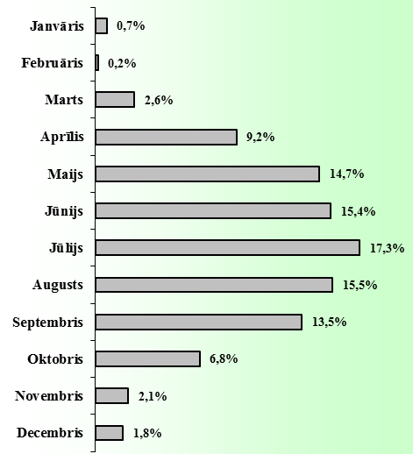
 | CSNg ar cietušajiem skaits |  |  |  |  |  |  |  |  |  |  |  | CSNgsm sadalījums (2017.-2019.g. vidējais)
 | Mopēdisti |  |  | Motociklisti |  |  | Kvadriciklisti |  |  | Kopā
 | 2017.g. | 2018.g. | 2019.g. | 2017.g. | 2018.g. | 2019.g. | 2017.g. | 2018.g. | 2019.g. | 2017.g. | 2018.g. | 2019.g. |  |  |  |  |  |  |  |  |  |  |  |  |  |  |  |  |  |  | 2017&2019.g
Janvāris | 1 | 1 | 0 | 2 | 2 | 0 | 2 | 0 | 1 | 5 | 3 | 1 |  |  |  |  |  |  |  |  |  |  |  |  |  |  |  |  | 0.7% |  | 9
Februāris | 0 | 0 | 1 | 0 | 0 | 0 | 0 | 0 | 1 | 0 | 0 | 2 |  |  |  |  |  |  |  |  |  |  |  |  |  |  |  |  | 0.2% |  | 2
Marts | 5 | 6 | 2 | 7 | 1 | 4 | 0 | 2 | 4 | 12 | 9 | 10 |  |  |  |  |  |  |  |  |  |  |  |  |  |  |  |  | 2.6% |  | 31
Aprīlis | 14 | 11 | 10 | 11 | 23 | 34 | 1 | 4 | 4 | 26 | 38 | 48 |  |  |  |  |  |  |  |  |  |  |  |  |  |  |  |  | 9.2% |  | 112
Maijs | 17 | 19 | 15 | 33 | 57 | 33 | 2 | 1 | 1 | 52 | 77 | 49 |  |  |  |  |  |  |  |  |  |  |  |  |  |  |  |  | 14.7% |  | 178
Jūnijs | 24 | 15 | 21 | 33 | 40 | 51 | 1 | 0 | 2 | 58 | 55 | 74 |  |  |  |  |  |  |  |  |  |  |  |  |  |  |  |  | 15.4% |  | 187
Jūlijs | 20 | 18 | 23 | 47 | 45 | 52 | 2 | 3 | 0 | 69 | 66 | 75 |  |  |  |  |  |  |  |  |  |  |  |  |  |  |  |  | 17.3% |  | 210
Augusts | 11 | 17 | 24 | 38 | 40 | 45 | 4 | 6 | 3 | 53 | 63 | 72 |  |  |  |  |  |  |  |  |  |  |  |  |  |  |  |  | 15.5% |  | 188
Septembris | 31 | 18 | 17 | 24 | 38 | 30 | 4 | 2 | 0 | 59 | 58 | 47 |  |  |  |  |  |  |  |  |  |  |  |  |  |  |  |  | 13.5% |  | 164
Oktobris | 7 | 11 | 8 | 13 | 26 | 14 | 2 | 2 | 0 | 22 | 39 | 22 |  |  |  |  |  |  |  |  |  |  |  |  |  |  |  |  | 6.8% |  | 83
Novembris | 3 | 5 | 1 | 2 | 9 | 4 | 0 | 1 | 1 | 5 | 15 | 6 |  |  |  |  |  |  |  |  |  |  |  |  |  |  |  |  | 2.1% |  | 26
Decembris | 2 | 3 | 4 | 2 | 3 | 3 | 1 | 1 | 3 | 5 | 7 | 10 |  |  |  |  |  |  |  |  |  |  |  |  |  |  |  |  | 1.8% |  | 22
Kopā | 135 | 124 | 126 | 212 | 284 | 270 | 19 | 22 | 20 | 366 | 430 | 416 |  |  |  |  |  |  |  |  |  |  |  |  |  |  |  |  | 100.0% |  | 1212

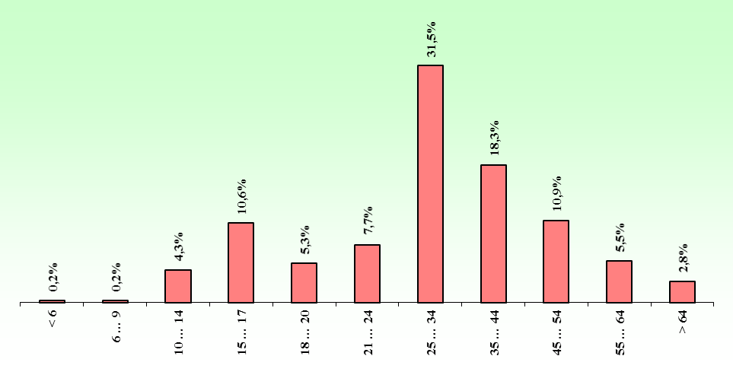
CIETUŠO MOPĒDU, MOTOCIKLU UN KVADRICIKLU VADĪTĀJU UN PASAŽIERU SKAITS (2017.-2019. vid.) |  |  |  |  |  |  |  |  |  |  |  |  |  |  |  |  |  |  |  |  |  |  |  |  |  | 2017.g. | 2018.g. | 2019.g. | kopa
 |  |  |  |  |  |  |  |  |  |  |  |  |  |  |  |  |  |  |  |  |  |  |  |  | < 6 | 1 | 0 | 2 | 3 | 0.2%
 |  |  |  |  |  |  |  |  |  |  |  |  |  |  |  |  |  |  |  |  |  |  |  |  | 6 … 9 | 1 | 2 | 0 | 3 | 0.2%
 |  |  |  |  |  |  |  |  |  |  |  |  |  |  |  |  |  |  |  |  |  |  |  |  | 10 … 14 | 24 | 18 | 13 | 55 | 4.3%
 |  |  |  |  |  |  |  |  |  |  |  |  |  |  |  |  |  |  |  |  |  |  |  |  | 15 … 17 | 56 | 38 | 41 | 135 | 10.6%
 |  |  |  |  |  |  |  |  |  |  |  |  |  |  |  |  |  |  |  |  |  |  |  |  | 18 … 20 | 20 | 23 | 24 | 67 | 5.3%
 |  |  |  |  |  |  |  |  |  |  |  |  |  |  |  |  |  |  |  |  |  |  |  |  | 21 … 24 | 38 | 34 | 26 | 98 | 7.7%
 |  |  |  |  |  |  |  |  |  |  |  |  |  |  |  |  |  |  |  |  |  |  |  |  | 25 … 34 | 110 | 140 | 151 | 401 | 31.5%
 |  |  |  |  |  |  |  |  |  |  |  |  |  |  |  |  |  |  |  |  |  |  |  |  | 35 … 44 | 58 | 93 | 82 | 233 | 18.3%
 |  |  |  |  |  |  |  |  |  |  |  |  |  |  |  |  |  |  |  |  |  |  |  |  | 45 … 54 | 41 | 43 | 55 | 139 | 10.9%
 |  |  |  |  |  |  |  |  |  |  |  |  |  |  |  |  |  |  |  |  |  |  |  |  | 55 … 64 | 21 | 24 | 25 | 70 | 5.5%
 |  |  |  |  |  |  |  |  |  |  |  |  |  |  |  |  |  |  |  |  |  |  |  |  | > 64 | 12 | 12 | 12 | 36 | 2.8% |  | 97.3%
 |  |  |  |  |  |  |  |  |  |  |  |  |  |  |  |  |  |  |  |  |  |  |  |  | nezināms | 12 | 14 | 9 | 35 | 2.7%
 |  |  |  |  |  |  |  |  |  |  |  |  |  |  |  |  |  |  |  |  |  |  |  |  | KOPĀ | 394 | 441 | 440 | 1275 | 100.0%
 |  |  |  |  |  |  |  |  |  |  |  |  |  |  |  |  |  |  |  |  |  |  | vecums |  |  |  |  |  | 1240 | 97.3%

 |  |  |  |  |  |  |  |  |  |  |  |  |  |  |  |  |  |  |  |  |  | 18

2018.g.
2018. GADĀ CEĻU SATIKSMES NEGADĪJUMI AR MOPĒDIEM, MOTOCIKLIEM UN KVADRICIKLIEM

 | CSNg ar cietušajiem |  |  |  |  |  | Gājuši bojā* |  |  |  |  |  | Ievainoti* |  |  |  |  |  | Smagi ievainoti*
 | Rīga | Pārējās pilsētas | Apdzīvotas vietas | Valsts autoceļi | Cita vieta | Kopā | Rīga | Pārējās pilsētas | Apdzīvotas vietas | Valsts autoceļi | Cita vieta | Kopā | Rīga | Pārējās pilsētas | Apdzīvotas vietas | Valsts autoceļi | Cita vieta | Kopā | Rīga | Pārējās pilsētas | Apdzīvotas vietas | Valsts autoceļi | Cita vieta | Kopā
Mopēds | 32 | 41 | 14 | 25 | 12 | 124 | 1 | 1 | 1 | 1 | 0 | 4 | 33 | 40 | 12 | 24 | 13 | 122 | 2 | 6 | 1 | 8 | 5 | 22
Motocikls | 144 | 45 | 13 | 59 | 23 | 284 | 1 | 0 | 0 | 2 | 0 | 3 | 141 | 44 | 13 | 67 | 24 | 289 | 7 | 11 | 2 | 16 | 6 | 42
Kvadricikls | 1 | 0 | 6 | 3 | 12 | 22 | 0 | 0 | 0 | 0 | 2 | 2 | 1 | 0 | 6 | 2 | 12 | 21 | 0 | 0 | 1 | 1 | 6 | 8
Kopā | 177 | 86 | 33 | 87 | 47 | 430 | 2 | 1 | 1 | 3 | 2 | 9 | 175 | 84 | 31 | 93 | 49 | 432 | 9 | 17 | 4 | 25 | 17 | 72
* šo transportlīdzekļu vadītāji un pasažieri

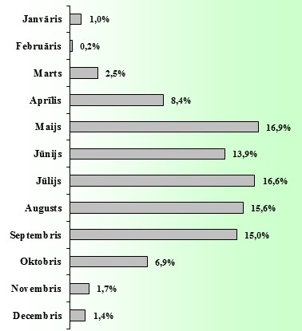
 | CSNg ar cietušajiem skaits |  |  |  |  |  |  |  |  |  |  |  | CSNgsm sadalījums (2016.-2018.g. vidējais)
 | Mopēdisti |  |  | Motociklisti |  |  | Kvadriciklisti |  |  | Kopā
 | 2016.g. | 2017.g. | 2018.g. | 2016.g. | 2017.g. | 2018.g. | 2016.g. | 2017.g. | 2018.g. | 2016.g. | 2017.g. | 2018.g. |  |  |  |  |  |  |  |  |  |  |  |  |  |  |  |  |  |  | 2016&2018.g
Janvāris | 1 | 1 | 1 | 2 | 2 | 2 | 1 | 2 | 0 | 4 | 5 | 3 |  |  |  |  |  |  |  |  |  |  |  |  |  |  |  |  | 1.0% |  | 12
Februāris | 2 | 0 | 0 | 0 | 0 | 0 | 0 | 0 | 0 | 2 | 0 | 0 |  |  |  |  |  |  |  |  |  |  |  |  |  |  |  |  | 0.2% |  | 2
Marts | 3 | 5 | 6 | 5 | 7 | 1 | 0 | 0 | 2 | 8 | 12 | 9 |  |  |  |  |  |  |  |  |  |  |  |  |  |  |  |  | 2.5% |  | 29
Aprīlis | 14 | 14 | 11 | 17 | 11 | 23 | 4 | 1 | 4 | 35 | 26 | 38 |  |  |  |  |  |  |  |  |  |  |  |  |  |  |  |  | 8.4% |  | 99
Maijs | 25 | 17 | 19 | 43 | 33 | 57 | 3 | 2 | 1 | 71 | 52 | 77 |  |  |  |  |  |  |  |  |  |  |  |  |  |  |  |  | 16.9% |  | 200
Jūnijs | 11 | 24 | 15 | 37 | 33 | 40 | 3 | 1 | 0 | 51 | 58 | 55 |  |  |  |  |  |  |  |  |  |  |  |  |  |  |  |  | 13.9% |  | 164
Jūlijs | 17 | 20 | 18 | 41 | 47 | 45 | 3 | 2 | 3 | 61 | 69 | 66 |  |  |  |  |  |  |  |  |  |  |  |  |  |  |  |  | 16.6% |  | 196
Augusts | 25 | 11 | 17 | 41 | 38 | 40 | 2 | 4 | 6 | 68 | 53 | 63 |  |  |  |  |  |  |  |  |  |  |  |  |  |  |  |  | 15.6% |  | 184
Septembris | 20 | 31 | 18 | 36 | 24 | 38 | 4 | 4 | 2 | 60 | 59 | 58 |  |  |  |  |  |  |  |  |  |  |  |  |  |  |  |  | 15.0% |  | 177
Oktobris | 5 | 7 | 11 | 13 | 13 | 26 | 3 | 2 | 2 | 21 | 22 | 39 |  |  |  |  |  |  |  |  |  |  |  |  |  |  |  |  | 6.9% |  | 82
Novembris | 0 | 3 | 5 | 0 | 2 | 9 | 0 | 0 | 1 | 0 | 5 | 15 |  |  |  |  |  |  |  |  |  |  |  |  |  |  |  |  | 1.7% |  | 20
Decembris | 2 | 2 | 3 | 0 | 2 | 3 | 2 | 1 | 1 | 4 | 5 | 7 |  |  |  |  |  |  |  |  |  |  |  |  |  |  |  |  | 1.4% |  | 16
Kopā | 125 | 135 | 124 | 235 | 212 | 284 | 25 | 19 | 22 | 385 | 366 | 430 |  |  |  |  |  |  |  |  |  |  |  |  |  |  |  |  | 100.0% |  | 1181


CIETUŠO MOPĒDU, MOTOCIKLU UN KVADRICIKLU VADĪTĀJU UN PASAŽIERU SKAITS (2016.-2018. vid.) |  |  |  |  |  |  |  |  |  |  |  |  |  |  |  |  |  |  |  |  |  |  |  |  |  | 2017.g. | 2018.g. | 2016.g. | kopa
 |  |  |  |  |  |  |  |  |  |  |  |  |  |  |  |  |  |  |  |  |  |  |  |  | < 6 | 1 | 0 | 0 | 1 | 0.1%
 |  |  |  |  |  |  |  |  |  |  |  |  |  |  |  |  |  |  |  |  |  |  |  |  | 6 … 9 | 1 | 2 | 1 | 4 | 0.3%
 |  |  |  |  |  |  |  |  |  |  |  |  |  |  |  |  |  |  |  |  |  |  |  |  | 10 … 14 | 24 | 18 | 18 | 60 | 5.0%
 |  |  |  |  |  |  |  |  |  |  |  |  |  |  |  |  |  |  |  |  |  |  |  |  | 15 … 17 | 56 | 38 | 44 | 138 | 11.5%
 |  |  |  |  |  |  |  |  |  |  |  |  |  |  |  |  |  |  |  |  |  |  |  |  | 18 … 20 | 20 | 23 | 20 | 63 | 5.2%
 |  |  |  |  |  |  |  |  |  |  |  |  |  |  |  |  |  |  |  |  |  |  |  |  | 21 … 24 | 38 | 34 | 26 | 98 | 8.1%
 |  |  |  |  |  |  |  |  |  |  |  |  |  |  |  |  |  |  |  |  |  |  |  |  | 25 … 34 | 110 | 140 | 137 | 387 | 32.2%
 |  |  |  |  |  |  |  |  |  |  |  |  |  |  |  |  |  |  |  |  |  |  |  |  | 35 … 44 | 58 | 93 | 76 | 227 | 18.9%
 |  |  |  |  |  |  |  |  |  |  |  |  |  |  |  |  |  |  |  |  |  |  |  |  | 45 … 54 | 41 | 43 | 43 | 127 | 10.6%
 |  |  |  |  |  |  |  |  |  |  |  |  |  |  |  |  |  |  |  |  |  |  |  |  | 55 … 64 | 21 | 24 | 18 | 63 | 5.2%
 |  |  |  |  |  |  |  |  |  |  |  |  |  |  |  |  |  |  |  |  |  |  |  |  | > 64 | 12 | 12 | 11 | 35 | 2.9% |  | 100.0%
 |  |  |  |  |  |  |  |  |  |  |  |  |  |  |  |  |  |  |  |  |  |  |  |  | nezināms | 12 | 14 | 10 | 36 | 3.0%
 |  |  |  |  |  |  |  |  |  |  |  |  |  |  |  |  |  |  |  |  |  |  |  |  | KOPĀ | 394 | 441 | 404 | 1239 | 103.0%
 |  |  |  |  |  |  |  |  |  |  |  |  |  |  |  |  |  |  |  |  |  |  | vecums |  |  |  |  |  | 1203 | 100.0%

 |  |  |  |  |  |  |  |  |  |  |  |  |  |  |  |  |  |  |  |  |  | 18

2017.g.
2017. GADĀ CEĻU SATIKSMES NEGADĪJUMI AR MOPĒDIEM, MOTOCIKLIEM UN KVADRICIKLIEM

 | CSNg ar cietušajiem |  |  |  |  |  | Gājuši bojā* |  |  |  |  |  | Ievainoti* |  |  |  |  |  | Smagi ievainoti*
 | Rīga | Pārējās pilsētas | Apdzīvotas vietas | Valsts autoceļi | Cita vieta | Kopā | Rīga | Pārējās pilsētas | Apdzīvotas vietas | Valsts autoceļi | Cita vieta | Kopā | Rīga | Pārējās pilsētas | Apdzīvotas vietas | Valsts autoceļi | Cita vieta | Kopā | Rīga | Pārējās pilsētas | Apdzīvotas vietas | Valsts autoceļi | Cita vieta | Kopā
Mopēds | 31 | 40 | 17 | 29 | 18 | 135 | 0 | 1 | 1 | 4 | 0 | 6 | 32 | 41 | 18 | 30 | 20 | 141 | 0 | 10 | 2 | 9 | 6 | 27
Motocikls | 92 | 38 | 13 | 51 | 18 | 212 | 1 | 0 | 0 | 0 | 0 | 1 | 91 | 38 | 12 | 54 | 18 | 213 | 5 | 9 | 1 | 8 | 0 | 23
Kvadricikls | 0 | 0 | 3 | 3 | 13 | 19 | 0 | 0 | 0 | 0 | 0 | 0 | 0 | 0 | 4 | 3 | 15 | 22 | 0 | 0 | 3 | 1 | 8 | 12
Kopā | 123 | 78 | 33 | 83 | 49 | 366 | 1 | 1 | 1 | 4 | 0 | 7 | 123 | 79 | 34 | 87 | 53 | 376 | 5 | 19 | 6 | 18 | 14 | 62
* šo transportlīdzekļu vadītāji un pasažieri

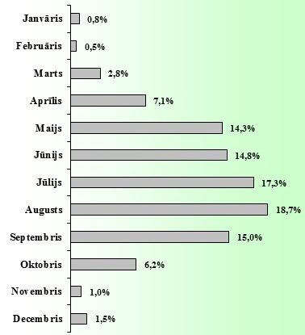
 | CSNg ar cietušajiem skaits |  |  |  |  |  |  |  |  |  |  |  | CSNgsm sadalījums (2015.-2017.g. vidējais)
 | Mopēdisti |  |  | Motociklisti |  |  | Kvadriciklisti |  |  | Kopā
 | 2015.g. | 2016.g. | 2017.g. | 2015.g. | 2016.g. | 2017.g. | 2015.g. | 2016.g. | 2017.g. | 2015.g. | 2016.g. | 2017.g.
Janvāris | 0 | 1 | 1 | 0 | 2 | 2 | 0 | 1 | 2 | 0 | 4 | 5
Februāris | 1 | 2 | 0 | 2 | 0 | 0 | 1 | 0 | 0 | 4 | 2 | 0
Marts | 3 | 3 | 5 | 7 | 5 | 7 | 1 | 0 | 0 | 11 | 8 | 12
Aprīlis | 3 | 14 | 14 | 15 | 17 | 11 | 0 | 4 | 1 | 18 | 35 | 26
Maijs | 9 | 25 | 17 | 27 | 43 | 33 | 1 | 3 | 2 | 37 | 71 | 52
Jūnijs | 20 | 11 | 24 | 32 | 37 | 33 | 4 | 3 | 1 | 56 | 51 | 58
Jūlijs | 18 | 17 | 20 | 39 | 41 | 47 | 6 | 3 | 2 | 63 | 61 | 69
Augusts | 35 | 25 | 11 | 49 | 41 | 38 | 3 | 2 | 4 | 87 | 68 | 53
Septembris | 23 | 20 | 31 | 25 | 36 | 24 | 0 | 4 | 4 | 48 | 60 | 59
Oktobris | 11 | 5 | 7 | 15 | 13 | 13 | 0 | 3 | 2 | 26 | 21 | 22
Novembris | 4 | 0 | 3 | 2 | 0 | 2 | 0 | 0 | 0 | 6 | 0 | 5
Decembris | 1 | 2 | 2 | 6 | 0 | 2 | 1 | 2 | 1 | 8 | 4 | 5
Kopā | 128 | 125 | 135 | 219 | 235 | 212 | 17 | 25 | 19 | 364 | 385 | 366

CIETUŠO MOPĒDU, MOTOCIKLU UN KVADRICIKLU VADĪTĀJU UN PASAŽIERU SKAITS (2015.-2017. vid.)
< 6 | 0.3%
6 … 9 | 0.4%
10 … 14 | 3.6%
15 … 17 | 8.9%
18 … 20 | 4.6%
21 … 24 | 6.5%
25 … 34 | 31.8%
35 … 44 | 20.4%
45 … 54 | 13.0%
55 … 64 | 5.3%
> 64 | 2.5%

 |  |  |  |  |  |  |  |  |  |  |  |  |  |  |  |  |  |  |  |  |  |  | vecums

 |  |  |  |  |  |  |  |  |  |  |  |  |  |  |  |  |  |  |  |  |  | 18

2016.g.
2016. GADĀ CEĻU SATIKSMES NEGADĪJUMI AR MOPĒDIEM, MOTOCIKLIEM UN KVADRICIKLIEM

 | CSNg ar cietušajiem |  |  |  |  |  | Gājuši bojā* |  |  |  |  |  | Ievainoti* |  |  |  |  |  | Smagi ievainoti*
 | Rīga | Pārējās pilsētas | Apdzīvotas vietas | Valsts autoceļi | Cita vieta | Kopā | Rīga | Pārējās pilsētas | Apdzīvotas vietas | Valsts autoceļi | Cita vieta | Kopā | Rīga | Pārējās pilsētas | Apdzīvotas vietas | Valsts autoceļi | Cita vieta | Kopā | Rīga | Pārējās pilsētas | Apdzīvotas vietas | Valsts autoceļi | Cita vieta | Kopā
Mopēds | 39 | 27 | 13 | 33 | 13 | 125 | 0 | 0 | 1 | 5 | 0 | 6 | 37 | 33 | 12 | 29 | 16 | 127 | 3 | 3 | 3 | 11 | 1 | 21
Motocikls | 110 | 36 | 12 | 57 | 20 | 235 | 1 | 2 | 0 | 8 | 1 | 12 | 109 | 30 | 12 | 59 | 22 | 232 | 8 | 5 | 4 | 10 | 4 | 31
Kvadricikls | 1 | 3 | 2 | 4 | 15 | 25 | 0 | 0 | 0 | 0 | 1 | 1 | 1 | 3 | 3 | 5 | 14 | 26 | 0 | 1 | 0 | 4 | 4 | 9
Kopā | 150 | 66 | 27 | 94 | 48 | 385 | 1 | 2 | 1 | 13 | 2 | 19 | 147 | 66 | 27 | 93 | 52 | 385 | 11 | 9 | 7 | 25 | 9 | 61
* šo transportlīdzekļu vadītāji un pasažieri

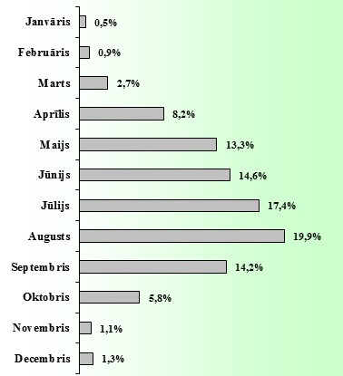
 | CSNg ar cietušajiem skaits |  |  |  |  |  |  |  |  |  |  |  | CSNgsm sadalījums (2014.-2016.g. vidējais)
 | Mopēdisti |  |  | Motociklisti |  |  | Kvadriciklisti |  |  | Kopā
 | 2014.g. | 2015.g. | 2016.g. | 2014.g. | 2015.g. | 2016.g. | 2014.g. | 2015.g. | 2016.g. | 2014.g. | 2015.g. | 2016.g.
Janvāris | 1 | 0 | 1 | 1 | 0 | 2 | 0 | 0 | 1 | 2 | 0 | 4
Februāris | 1 | 1 | 2 | 0 | 2 | 0 | 3 | 1 | 0 | 4 | 4 | 2
Marts | 5 | 3 | 3 | 6 | 7 | 5 | 0 | 1 | 0 | 11 | 11 | 8
Aprīlis | 13 | 3 | 14 | 23 | 15 | 17 | 1 | 0 | 4 | 37 | 18 | 35
Maijs | 12 | 9 | 25 | 25 | 27 | 43 | 2 | 1 | 3 | 39 | 37 | 71
Jūnijs | 18 | 20 | 11 | 33 | 32 | 37 | 3 | 4 | 3 | 54 | 56 | 51
Jūlijs | 24 | 18 | 17 | 42 | 39 | 41 | 2 | 6 | 3 | 68 | 63 | 61
Augusts | 27 | 35 | 25 | 36 | 49 | 41 | 1 | 3 | 2 | 64 | 87 | 68
Septembris | 16 | 23 | 20 | 31 | 25 | 36 | 2 | 0 | 4 | 49 | 48 | 60
Oktobris | 5 | 11 | 5 | 9 | 15 | 13 | 3 | 0 | 3 | 17 | 26 | 21
Novembris | 3 | 4 | 0 | 3 | 2 | 0 | 0 | 0 | 0 | 6 | 6 | 0
Decembris | 1 | 1 | 2 | 1 | 6 | 0 | 0 | 1 | 2 | 2 | 8 | 4
Kopā | 126 | 128 | 125 | 210 | 219 | 235 | 17 | 17 | 25 | 353 | 364 | 385

CIETUŠO MOPĒDU, MOTOCIKLU UN KVADRICIKLU VADĪTĀJU UN PASAŽIERU SKAITS (2014.-2016. vid.)
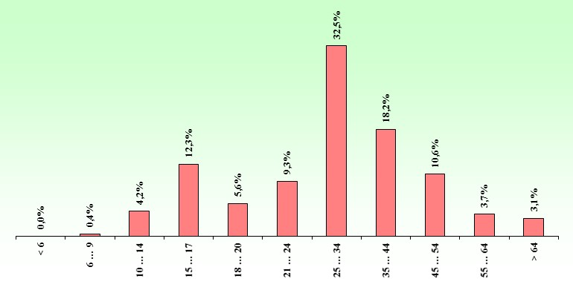

 |  |  |  |  |  |  |  |  |  |  |  |  |  |  |  |  |  |  |  |  |  |  | vecums

 |  |  |  |  |  |  |  |  |  |  |  |  |  |  |  |  |  |  |  |  |  | 18

2015.g.
2015. GADĀ CEĻU SATIKSMES NEGADĪJUMI AR MOPĒDIEM, MOTOCIKLIEM UN KVADRICIKLIEM

 | CSNg ar cietušajiem |  |  |  |  |  | Gājuši bojā* |  |  |  |  |  | Ievainoti* |  |  |  |  |  | Smagi ievainoti*
 | Rīga | Pārējās pilsētas | Apdzīvotas vietas | Valsts autoceļi | Cita vieta | Kopā | Rīga | Pārējās pilsētas | Apdzīvotas vietas | Valsts autoceļi | Cita vieta | Kopā | Rīga | Pārējās pilsētas | Apdzīvotas vietas | Valsts autoceļi | Cita vieta | Kopā | Rīga | Pārējās pilsētas | Apdzīvotas vietas | Valsts autoceļi | Cita vieta | Kopā
Mopēds | 32 | 45 | 14 | 20 | 17 | 128 | 0 | 1 | 0 | 4 | 1 | 6 | 37 | 56 | 13 | 18 | 21 | 145 | 2 | 4 | 1 | 1 | 1 | 9
Motocikls | 105 | 34 | 8 | 50 | 22 | 219 | 2 | 1 | 0 | 3 | 1 | 7 | 110 | 34 | 8 | 54 | 21 | 227 | 15 | 10 | 0 | 17 | 6 | 48
Kvadricikls | 0 | 1 | 3 | 12 | 1 | 17 | 0 | 0 | 1 | 0 | 0 | 1 | 0 | 1 | 2 | 2 | 15 | 20 | 0 | 0 | 0 | 1 | 4 | 5
Kopā | 137 | 80 | 25 | 82 | 40 | 364 | 2 | 2 | 1 | 7 | 2 | 14 | 147 | 91 | 23 | 74 | 57 | 392 | 17 | 14 | 1 | 19 | 11 | 62
* šo transportlīdzekļu vadītāji un pasažieri

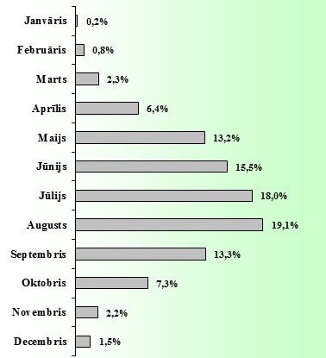
 | CSNg ar cietušajiem skaits |  |  |  |  |  |  |  |  |  |  |  | CSNgsm sadalījums (2013.-2015.g. vidējais)
 | Mopēdisti |  |  | Motociklisti |  |  | Kvadriciklisti |  |  | Kopā
 | 2013.g. | 2014.g. | 2015.g. | 2013.g. | 2014.g. | 2015.g. | 2013.g. | 2014.g. | 2015.g. | 2013.g. | 2014.g. | 2015.g.
Janvāris | 0 | 1 | 0 | 0 | 1 | 0 | 0 | 0 | 0 | 0 | 2 | 0
Februāris | 0 | 1 | 1 | 0 | 0 | 2 | 1 | 3 | 1 | 1 | 4 | 4
Marts | 2 | 5 | 3 | 1 | 6 | 7 | 0 | 0 | 1 | 3 | 11 | 11
Aprīlis | 4 | 13 | 3 | 8 | 23 | 15 | 2 | 1 | 0 | 14 | 37 | 18
Maijs | 19 | 12 | 9 | 45 | 25 | 27 | 2 | 2 | 1 | 66 | 39 | 37
Jūnijs | 12 | 18 | 20 | 44 | 33 | 32 | 1 | 3 | 4 | 57 | 54 | 56
Jūlijs | 19 | 24 | 18 | 42 | 42 | 39 | 2 | 2 | 6 | 63 | 68 | 63
Augusts | 23 | 27 | 35 | 31 | 36 | 49 | 1 | 1 | 3 | 55 | 64 | 87
Septembris | 13 | 16 | 23 | 28 | 31 | 25 | 5 | 2 | 0 | 46 | 49 | 48
Oktobris | 14 | 5 | 11 | 21 | 9 | 15 | 1 | 3 | 0 | 36 | 17 | 26
Novembris | 7 | 3 | 4 | 5 | 3 | 2 | 0 | 0 | 0 | 12 | 6 | 6
Decembris | 2 | 1 | 1 | 3 | 1 | 6 | 1 | 0 | 1 | 6 | 2 | 8
Kopā | 115 | 126 | 128 | 228 | 210 | 219 | 16 | 17 | 17 | 359 | 353 | 364

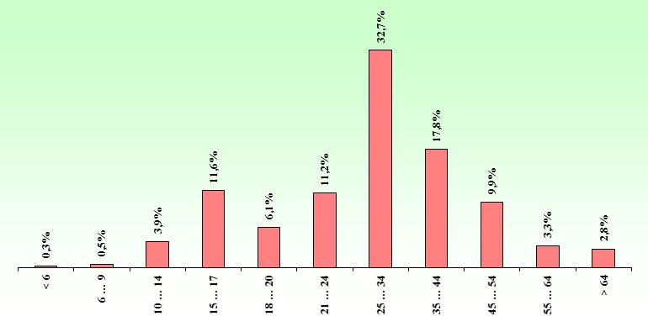
CIETUŠO MOPĒDU, MOTOCIKLU UN KVADRICIKLU VADĪTĀJU UN PASAŽIERU SKAITS (2013.-2015. vid.)

 |  |  |  |  |  |  |  |  |  |  |  |  |  |  |  |  |  |  |  |  |  |  | vecums

 |  |  |  |  |  |  |  |  |  |  |  |  |  |  |  |  |  |  |  |  |  | 18

2014.g.
2014. GADĀ CEĻU SATIKSMES NEGADĪJUMI AR MOPĒDIEM, MOTOCIKLIEM UN KVADRICIKLIEM

 | CSNg ar cietušajiem |  |  |  |  |  | Gājuši bojā* |  |  |  |  |  | Ievainoti* |  |  |  |  |  | Smagi ievainoti*
 | Rīga | Pārējās pilsētas | Apdzīvotas vietas | Valsts autoceļi | Cita vieta | Kopā | Rīga | Pārējās pilsētas | Apdzīvotas vietas | Valsts autoceļi | Cita vieta | Kopā | Rīga | Pārējās pilsētas | Apdzīvotas vietas | Valsts autoceļi | Cita vieta | Kopā | Rīga | Pārējās pilsētas | Apdzīvotas vietas | Valsts autoceļi | Cita vieta | Kopā
Mopēds | 30 | 43 | 16 | 28 | 9 | 126 | 0 | 3 | 1 | 2 | 0 | 6 | 33 | 46 | 16 | 29 | 11 | 135 | 1 | 4 | 3 | 6 | 1 | 15
Motocikls | 92 | 55 | 8 | 39 | 16 | 210 | 3 | 2 | 0 | 4 | 1 | 10 | 95 | 62 | 10 | 49 | 17 | 233 | 3 | 16 | 1 | 13 | 2 | 35
Kvadricikls | 1 | 5 | 2 | 3 | 6 | 17 | 0 | 0 | 0 | 0 | 0 | 0 | 1 | 5 | 2 | 6 | 6 | 20 | 0 | 2 | 2 | 3 | 1 | 8
Kopā | 123 | 103 | 26 | 70 | 31 | 353 | 3 | 5 | 1 | 6 | 1 | 16 | 129 | 113 | 28 | 84 | 34 | 388 | 4 | 22 | 6 | 22 | 4 | 58
* šo transportlīdzekļu vadītāji un pasažieri

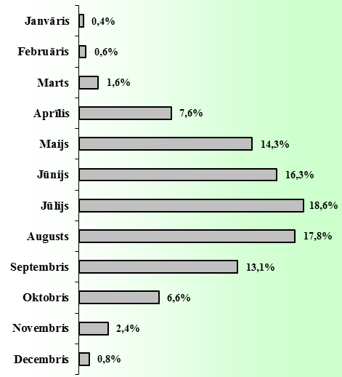
 | CSNg ar cietušajiem skaits |  |  |  |  |  |  |  |  |  |  |  | CSNgsm sadalījums (2012.-2014.g. vidējais)
 | Mopēdisti |  |  | Motociklisti |  |  | Kvadriciklisti |  |  | Kopā
 | 2012.g. | 2013.g. | 2014.g. | 2012.g. | 2013.g. | 2014.g. | 2012.g. | 2013.g. | 2014.g. | 2012.g. | 2013.g. | 2014.g.
Janvāris | 2 | 0 | 1 | 0 | 0 | 1 | 0 | 0 | 0 | 2 | 0 | 2
Februāris | 0 | 0 | 1 | 1 | 0 | 0 | 0 | 1 | 3 | 1 | 1 | 4
Marts | 0 | 2 | 5 | 3 | 1 | 6 | 0 | 0 | 0 | 3 | 3 | 11
Aprīlis | 6 | 4 | 13 | 20 | 8 | 23 | 5 | 2 | 1 | 31 | 14 | 37
Maijs | 11 | 19 | 12 | 37 | 45 | 25 | 1 | 2 | 2 | 49 | 66 | 39
Jūnijs | 27 | 12 | 18 | 36 | 44 | 33 | 2 | 1 | 3 | 65 | 57 | 54
Jūlijs | 21 | 19 | 24 | 44 | 42 | 42 | 4 | 2 | 2 | 69 | 63 | 68
Augusts | 31 | 23 | 27 | 41 | 31 | 36 | 1 | 1 | 1 | 73 | 55 | 64
Septembris | 22 | 13 | 16 | 19 | 28 | 31 | 5 | 5 | 2 | 46 | 46 | 49
Oktobris | 4 | 14 | 5 | 13 | 21 | 9 | 1 | 1 | 3 | 18 | 36 | 17
Novembris | 6 | 7 | 3 | 2 | 5 | 3 | 0 | 0 | 0 | 8 | 12 | 6
Decembris | 1 | 2 | 1 | 0 | 3 | 1 | 0 | 1 | 0 | 1 | 6 | 2
Kopā | 131 | 115 | 126 | 216 | 228 | 210 | 19 | 16 | 17 | 366 | 359 | 353

CIETUŠO MOPĒDU, MOTOCIKLU UN KVADRICIKLU VADĪTĀJU UN PASAŽIERU SKAITS (2012.-2014. vid.)
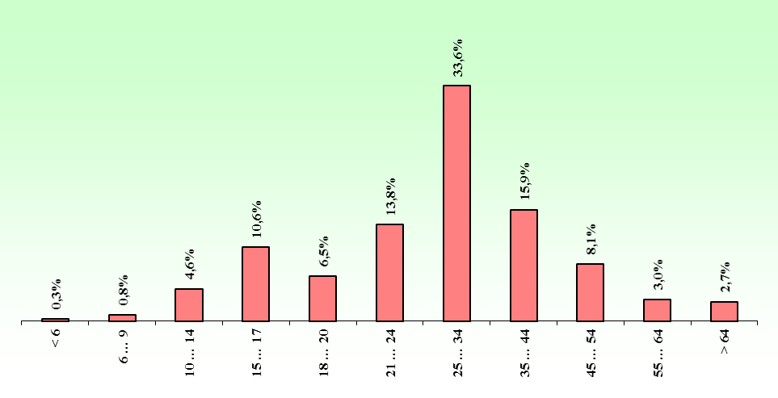

 |  |  |  |  |  |  |  |  |  |  |  |  |  |  |  |  |  |  |  |  |  |  | vecums

 |  |  |  |  |  |  |  |  |  |  |  |  |  |  |  |  |  |  |  |  |  | 18

2013.g
2013. GADĀ CEĻU SATIKSMES NEGADĪJUMI AR MOPĒDIEM, MOTOCIKLIEM UN KVADRICIKLIEM

 | CSNg ar cietušajiem |  |  |  |  |  | Gājuši bojā* |  |  |  |  |  | Ievainoti* |  |  |  |  |  | Smagi ievainoti*
 | Rīga | Pārējās pilsētas | Apdzīvotas vietas | Valsts autoceļi | Cita vieta | Kopā | Rīga | Pārējās pilsētas | Apdzīvotas vietas | Valsts autoceļi | Cita vieta | Kopā | Rīga | Pārējās pilsētas | Apdzīvotas vietas | Valsts autoceļi | Cita vieta | Kopā | Rīga | Pārējās pilsētas | Apdzīvotas vietas | Valsts autoceļi | Cita vieta | Kopā
Mopēds | 29 | 34 | 5 | 30 | 17 | 115 | 0 | 0 | 0 | 3 | 0 | 3 | 32 | 40 | 7 | 33 | 18 | 130 | 3 | 6 | 0 | 4 | 4 | 17
Motocikls | 121 | 50 | 5 | 35 | 17 | 228 | 2 | 1 | 0 | 5 | 2 | 10 | 128 | 55 | 8 | 38 | 18 | 247 | 4 | 14 | 4 | 14 | 8 | 44
Kvadricikls | 1 | 1 | 1 | 6 | 7 | 16 | 0 | 0 | 0 | 0 | 0 | 0 | 1 | 1 | 1 | 6 | 7 | 16 | 0 | 0 | 0 | 0 | 1 | 1
Kopā | 151 | 85 | 11 | 71 | 41 | 359 | 2 | 1 | 0 | 8 | 2 | 13 | 161 | 96 | 16 | 77 | 43 | 393 | 7 | 20 | 4 | 18 | 13 | 62
* šo transportlīdzekļu vadītāji un pasažieri

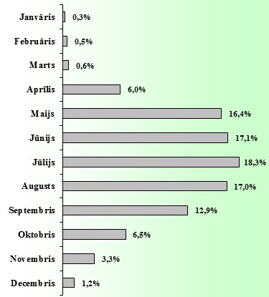
 | CSNg ar cietušajiem skaits |  |  |  |  |  |  |  |  |  |  |  | CSNgsm sadalījums (2011.-2013.g. vidējais)
 | Mopēdisti |  |  | Motociklisti |  |  | Kvadriciklisti |  |  | Kopā
 | 2011.g. | 2012.g. | 2013.g. | 2011.g. | 2012.g. | 2013.g. | 2011.g. | 2012.g. | 2013.g. | 2011.g. | 2012.g. | 2013.g.
Janvāris | 1 | 2 | 0 | 0 | 0 | 0 | 0 | 0 | 0 | 1 | 2 | 0
Februāris | 0 | 0 | 0 | 3 | 1 | 0 | 0 | 0 | 1 | 3 | 1 | 1
Marts | 0 | 0 | 2 | 1 | 3 | 1 | 0 | 0 | 0 | 1 | 3 | 3
Aprīlis | 9 | 6 | 4 | 9 | 20 | 8 | 2 | 5 | 2 | 20 | 31 | 14
Maijs | 22 | 11 | 19 | 39 | 37 | 45 | 3 | 1 | 2 | 64 | 49 | 66
Jūnijs | 19 | 27 | 12 | 42 | 36 | 44 | 3 | 2 | 1 | 64 | 65 | 57
Jūlijs | 23 | 21 | 19 | 39 | 44 | 42 | 5 | 4 | 2 | 67 | 69 | 63
Augusts | 21 | 31 | 23 | 33 | 41 | 31 | 3 | 1 | 1 | 57 | 73 | 55
Septembris | 16 | 22 | 13 | 33 | 19 | 28 | 0 | 5 | 5 | 49 | 46 | 46
Oktobris | 12 | 4 | 14 | 4 | 13 | 21 | 1 | 1 | 1 | 17 | 18 | 36
Novembris | 12 | 6 | 7 | 4 | 2 | 5 | 0 | 0 | 0 | 16 | 8 | 12
Decembris | 5 | 1 | 2 | 1 | 0 | 3 | 0 | 0 | 1 | 6 | 1 | 6
Kopā | 140 | 131 | 115 | 208 | 216 | 228 | 17 | 19 | 16 | 365 | 366 | 359

CIETUŠO MOPĒDU, MOTOCIKLU UN KVADRICIKLU VADĪTĀJU UN PASAŽIERU SKAITS (2011.-2013. vid.)
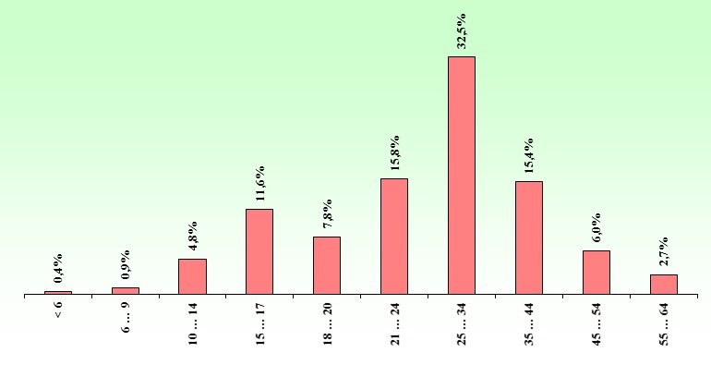

 |  |  |  |  |  |  |  |  |  |  |  |  |  |  |  |  |  |  |  |  |  |  | vecums

 |  |  |  |  |  |  |  |  |  |  |  |  |  |  |  |  |  |  |  |  |  | 18

2012.g.
2012. GADĀ CEĻU SATIKSMES NEGADĪJUMI AR MOPĒDIEM, MOTOCIKLIEM UN KVADRICIKLIEM

 | CSNg ar cietušajiem |  |  |  |  |  | Gājuši bojā* |  |  |  |  |  | Ievainoti* |  |  |  |  |  | Smagi ievainoti*
 | Rīga | Pārējās pilsētas | Apdzīvotas vietas | Valsts autoceļi | Cita vieta | Kopā | Rīga | Pārējās pilsētas | Apdzīvotas vietas | Valsts autoceļi | Cita vieta | Kopā | Rīga | Pārējās pilsētas | Apdzīvotas vietas | Valsts autoceļi | Cita vieta | Kopā | Rīga | Pārējās pilsētas | Apdzīvotas vietas | Valsts autoceļi | Cita vieta | Kopā
Mopēds | 38 | 43 | 7 | 28 | 15 | 131 | 1 | 0 | 0 | 2 | 0 | 3 | 45 | 50 | 7 | 31 | 17 | 150 | 1 | 5 | 0 | 5 | 2 | 13
Motocikls | 105 | 36 | 12 | 39 | 24 | 216 | 3 | 0 | 0 | 3 | 1 | 7 | 108 | 43 | 12 | 44 | 24 | 231 | 6 | 7 | 1 | 9 | 8 | 31
Kvadricikls | 2 | 2 | 0 | 5 | 10 | 19 | 0 | 0 | 0 | 0 | 1 | 1 | 3 | 2 | 0 | 5 | 11 | 21 | 0 | 1 | 0 | 1 | 3 | 5
Kopā | 145 | 81 | 19 | 72 | 49 | 366 | 4 | 0 | 0 | 5 | 2 | 11 | 156 | 95 | 19 | 80 | 52 | 402 | 7 | 13 | 1 | 15 | 13 | 49
* šo transportlīdzekļu vadītāji un pasažieri

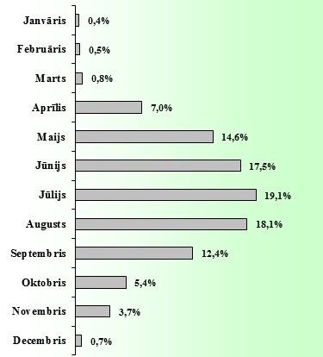
 | CSNg ar cietušajiem skaits |  |  |  |  |  |  |  |  |  |  |  | CSNgsm sadalījums (2010.-2012.g. vidējais)
 | Mopēdisti |  |  | Motociklisti |  |  | Kvadriciklisti |  |  | Kopā
 | 2010.g. | 2011.g. | 2012.g. | 2010.g. | 2011.g. | 2012.g. | 2010.g. | 2011.g. | 2012.g. | 2009.g. | 2010.g. | 2012.g.
Janvāris | 0 | 1 | 2 | 1 | 0 | 0 | 0 | 0 | 0 | 1 | 1 | 2
Februāris | 1 | 0 | 0 | 0 | 3 | 1 | 0 | 0 | 0 | 1 | 3 | 1
Marts | 1 | 0 | 0 | 3 | 1 | 3 | 0 | 0 | 0 | 4 | 1 | 3
Aprīlis | 6 | 9 | 6 | 15 | 9 | 20 | 3 | 2 | 5 | 24 | 20 | 31
Maijs | 16 | 22 | 11 | 25 | 39 | 37 | 1 | 3 | 1 | 42 | 64 | 49
Jūnijs | 18 | 19 | 27 | 37 | 42 | 36 | 2 | 3 | 2 | 57 | 64 | 65
Jūlijs | 22 | 23 | 21 | 42 | 39 | 44 | 3 | 5 | 4 | 67 | 67 | 69
Augusts | 23 | 21 | 31 | 36 | 33 | 41 | 4 | 3 | 1 | 63 | 57 | 73
Septembris | 15 | 16 | 22 | 21 | 33 | 19 | 1 | 0 | 5 | 37 | 49 | 46
Oktobris | 14 | 12 | 4 | 8 | 4 | 13 | 0 | 1 | 1 | 22 | 17 | 18
Novembris | 10 | 12 | 6 | 3 | 4 | 2 | 2 | 0 | 0 | 15 | 16 | 8
Decembris | 0 | 5 | 1 | 0 | 1 | 0 | 0 | 0 | 0 | 0 | 6 | 1
Kopā | 126 | 140 | 131 | 191 | 208 | 216 | 16 | 17 | 19 | 333 | 365 | 366

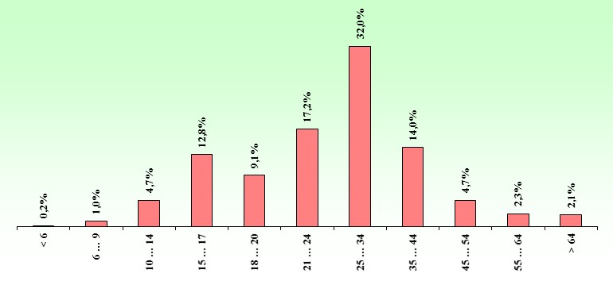
CIETUŠO MOPĒDU, MOTOCIKLU UN KVADRICIKLU VADĪTĀJU UN PASAŽIERU SKAITS (2010.-2012. vid.)

 |  |  |  |  |  |  |  |  |  |  |  |  |  |  |  |  |  |  |  |  |  |  | vecums

 |  |  |  |  |  |  |  |  |  |  |  |  |  |  |  |  |  |  |  |  |  | 18

2011.g.
2011. GADĀ CEĻU SATIKSMES NEGADĪJUMI AR MOPĒDIEM, MOTOCIKLIEM UN KVADRICIKLIEM

 | CSNg ar cietušajiem |  |  |  |  |  | Gājuši bojā* |  |  |  |  |  | Ievainoti* |  |  |  |  |  | Smagi ievainoti*
 | Rīga | Pārējās pilsētas | Apdzīvotas vietas | Valsts autoceļi | Cita vieta | Kopā | Rīga | Pārējās pilsētas | Apdzīvotas vietas | Valsts autoceļi | Cita vieta | Kopā | Rīga | Pārējās pilsētas | Apdzīvotas vietas | Valsts autoceļi | Cita vieta | Kopā | Rīga | Pārējās pilsētas | Apdzīvotas vietas | Valsts autoceļi | Cita vieta | Kopā
Mopēds | 52 | 42 | 11 | 18 | 17 | 140 | 0 | 3 | 0 | 1 | 1 | 5 | 54 | 40 | 11 | 19 | 17 | 141 | 4 | 5 | 1 | 5 | 5 | 20
Motocikls | 92 | 38 | 9 | 33 | 36 | 208 | 2 | 3 | 0 | 2 | 0 | 7 | 89 | 42 | 11 | 38 | 36 | 216 | 7 | 5 | 5 | 11 | 11 | 39
Kvadricikls | 1 | 3 | 0 | 3 | 10 | 17 | 0 | 0 | 0 | 0 | 1 | 1 | 1 | 3 | 0 | 3 | 10 | 17 | 1 | 1 | 0 | 2 | 2 | 6
Kopā | 145 | 83 | 20 | 54 | 63 | 365 | 2 | 6 | 0 | 3 | 2 | 13 | 144 | 85 | 22 | 60 | 63 | 374 | 12 | 11 | 6 | 18 | 18 | 65
* šo transportlīdzekļu vadītāji un pasažieri

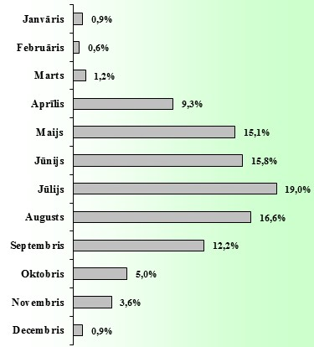
 | CSNg ar cietušajiem skaits |  |  |  |  |  |  |  |  |  |  |  | CSNgsm sadalījums (2009.-2011.g. vidējais)
 | Mopēdisti |  |  | Motociklisti |  |  | Kvadriciklisti |  |  | Kopā
 | 2009.g. | 2010.g. | 2011.g. | 2009.g. | 2010.g. | 2011.g. | 2009.g. | 2010.g. | 2011.g. | 2009.g. | 2010.g. | 2011.g.
Janvāris | 4 | 0 | 1 | 2 | 1 | 0 | 1 | 0 | 0 | 7 | 1 | 1
Februāris | 1 | 1 | 0 | 1 | 0 | 3 | 0 | 0 | 0 | 2 | 1 | 3
Marts | 4 | 1 | 0 | 2 | 3 | 1 | 1 | 0 | 0 | 7 | 4 | 1
Aprīlis | 11 | 6 | 9 | 39 | 15 | 9 | 2 | 3 | 2 | 52 | 24 | 20
Maijs | 16 | 16 | 22 | 30 | 25 | 39 | 4 | 1 | 3 | 50 | 42 | 64
Jūnijs | 12 | 18 | 19 | 30 | 37 | 42 | 0 | 2 | 3 | 42 | 57 | 64
Jūlijs | 20 | 22 | 23 | 38 | 42 | 39 | 4 | 3 | 5 | 62 | 67 | 67
Augusts | 14 | 23 | 21 | 32 | 36 | 33 | 5 | 4 | 3 | 51 | 63 | 57
Septembris | 10 | 15 | 16 | 29 | 21 | 33 | 1 | 1 | 0 | 40 | 37 | 49
Oktobris | 8 | 14 | 12 | 5 | 8 | 4 | 0 | 0 | 1 | 13 | 22 | 17
Novembris | 2 | 10 | 12 | 2 | 3 | 4 | 2 | 2 | 0 | 6 | 15 | 16
Decembris | 2 | 0 | 5 | 0 | 0 | 1 | 1 | 0 | 0 | 3 | 0 | 6
Kopā | 104 | 126 | 140 | 210 | 191 | 208 | 21 | 16 | 17 | 335 | 333 | 365

CIETUŠO MOPĒDU, MOTOCIKLU UN KVADRICIKLU VADĪTĀJU UN PASAŽIERU SKAITS (2007.-2011. vid.)
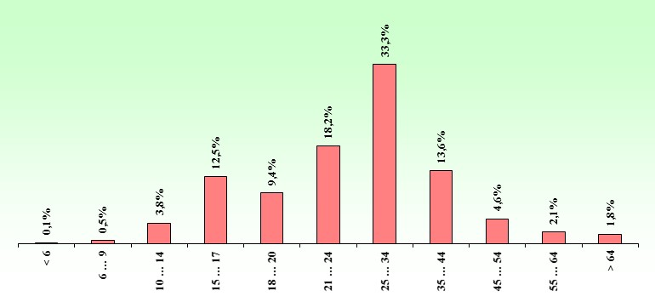

 |  |  |  |  |  |  |  |  |  |  |  |  |  |  |  |  |  |  |  |  |  |  | vecums

 |  |  |  |  |  |  |  |  |  |  |  |  |  |  |  |  |  |  |  |  |  | 18

